F02.CFG-Paths
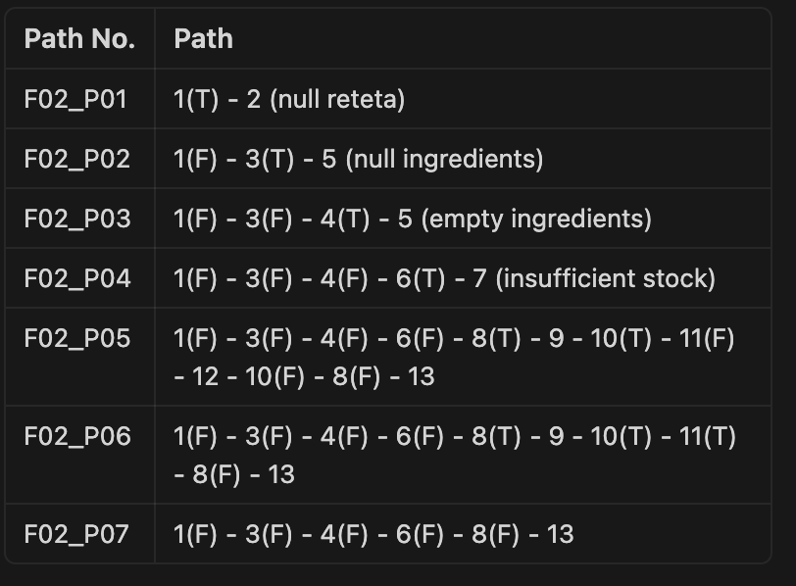
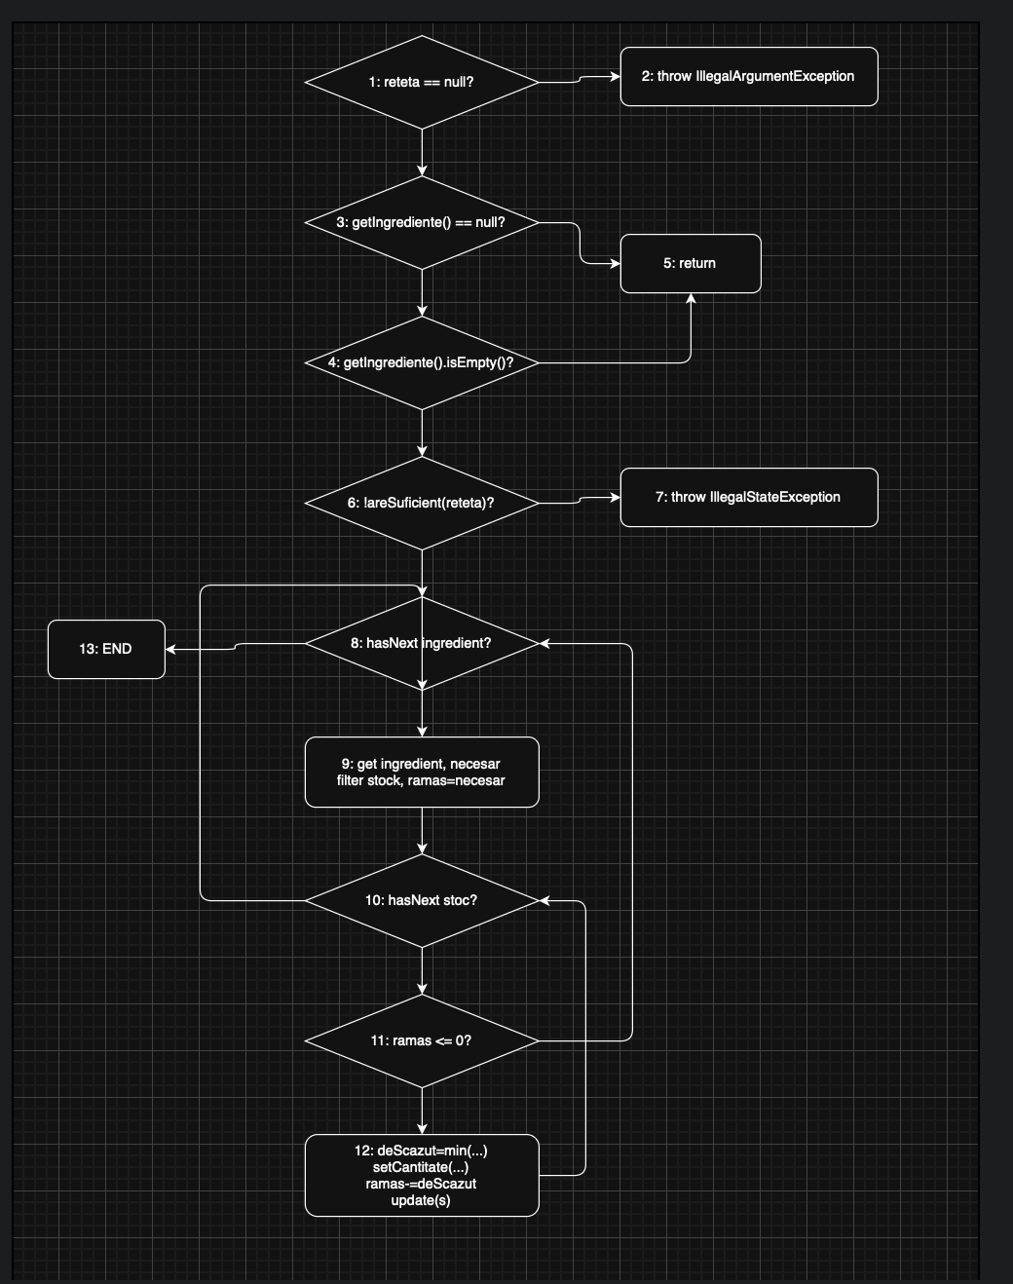
 |  | VVSS, Info Romana, 2025-2026

F02. Consumarea ingredientelor din stoc pe baza unei retete (metoda consuma din StocService)

F02. Covered source code |  |  | F02. Control Flow Graph (CFG) | F02. Cyclomatic Complexity (CC)
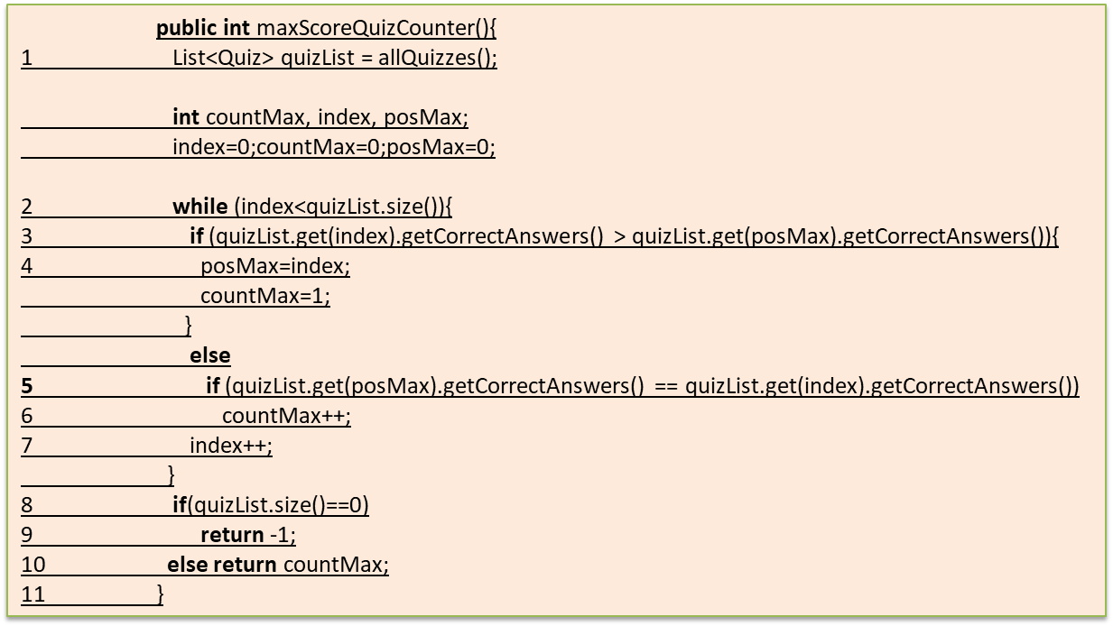
Line No. | Source code |  | Se va insera CFG asociat codului sursa testat (poza, diagrama, etc.). | CC1 = No. of regions = 7 | …
Req02_L01 | … |  |  | CC2 = 18 - 13 + 2 = 7 | …
Req02_L02 | … |  |  | CC3 = 6 + 1 = 7 | …
Req02_L03 | …
... | …
.. | … |  |  | F02. Individual Paths
... | …

